Задание 1
 |  |  |  |  |  | Пассивный поиск минимума функции

N | 1 | 2 | 3 | 4 | 5 | 6 | 7 | 8 | 9 | 10 | 11 | 12 | 13 | 14 | 15 | 16
x | 0.83888888889 | 0.93888888889 | 1.7277777778 | 1.8277777778 | 2.6166666667 | 2.7166666667 | 3.5055555556 | 3.6055555556 | 4.3944444444 | 4.4944444444 | 5.2833333333 | 5.3833333333 | 6.1722222222 | 6.2722222222 | 7.0611111111 | 7.1611111111
f(x) | 1.4759567901 | 0.5537345679 | -6.0203395062 | -6.7647839506 | -11.936388889 | -12.503055556 | -16.272191358 | -16.661080247 | -19.027746914 | -19.238858025 | -20.203055556 | -20.236388889 | -19.798117284 | -19.65367284 | -17.812932099 | -17.490709877
$$f_{min}=f\left(x_{12}\right)=−20,2364$$
$$∆_{16}=\left[x_{11};x_{13}\right]=[−20,2031;−19,7981]$$
$$x_{12}=5,3833333$$

б) N = 17
N | 1 | 2 | 3 | 4 | 5 | 6 | 7 | 8 | 9 | 10 | 11 | 12 | 13 | 14 | 15 | 16 | 17
x | 0.44444444444 | 0.88888888889 | 1.3333333333 | 1.7777777778 | 2.2222222222 | 2.6666666667 | 3.1111111111 | 3.5555555556 | 4 | 4.4444444444 | 4.8888888889 | 5.3333333333 | 5.7777777778 | 6.2222222222 | 6.6666666667 | 7.1111111111 | 7.5555555556
f(x) | 5.3086419753 | 1.012345679 | -2.8888888889 | -6.3950617284 | -9.5061728395 | -12.222222222 | -14.543209877 | -16.469135802 | -18 | -19.135802469 | -19.87654321 | -20.222222222 | -20.172839506 | -19.728395062 | -18.888888889 | -17.654320988 | -16.024691358
$$f_{min}=f\left(x_{12}\right)=−20,2222$$
$$∆_{16}=\left[x_{11};x_{13}\right]=[−19,8765;−20,1728]$$
$$x_{12}=5,3333333$$

Метод дихотомии (половинного деления)

Номер итерации | x1j | x2j | f1j | Знак | f2j | aj | bj

1 | - | - | - |  | - | 0 | 8
2 | 3.95 | 4.05 | -17.8475 | > | -18.1475 | 3.95 | 8
3 | 5.925 | 6.025 | -20.069375 | <= | -19.974375 | 3.95 | 6.025
4 | 4.9375 | 5.0375 | -19.93359375 | > | -20.03609375 | 4.9375 | 6.025
5 | 5.43125 | 5.53125 | -20.245273437 | > | -20.249023438 | 5.43125 | 6.025
6 | 5.678125 | 5.778125 | -20.218271484 | <= | -20.172646484 | 5.43125 | 5.778125
7 | 5.5546875 | 5.6546875 | -20.247009277 | <= | -20.226071777 | 5.43125 | 5.6546875
8 | 5.49296875 | 5.59296875 | -20.249950562 | <= | -20.241356812 | 5.43125 | 5.59296875
$$∆_{x}=\left[5,43125;5,59297\right]$$
$a^{(8)}=5,43125→f\left(b^{\left(8\right)}\right)=−19,9336$
$b^{(8)}=5,59297→f\left(b^{\left(8\right)}\right)=−20,2414$
$x_{1}^{(7)}=5,554688→f\left(x_{1}^{(7)}\right)=−20,247$ => $x^{∗}≅x_{1}^{\left(8\right)}=5,492969; f^{∗}≅f\left(x_{1}^{\left(3\right)}\right)=−20,25$
$x_{1}^{(8)}=5,492969→f\left(x_{1}^{(8)}\right)=−20,25$
$x_{2}^{(5)}=5,53125→f\left(x_{2}^{(5)}\right)=−20,249$

 | Метод Фибоначчи

Номер итерации | x1j | x2j | f1j | Знак | f2j | aj | bj | ((-1)^(N-j+1)/Fn-j+1)*e | Fn-j/Fn-j+1 | Fn-j-1/Fn-j+1 | b-a
0 | - | - | - |  | - | 0 | 8 |  |  |  | 8 |  |  | F16 | 1597
1 | 3.055604258 | 4.944395742 | -14.274929456 | > | -19.941303909 | 3.055604258 | 8 | 0.00012523481528 | 0.6180338134 | 0.3819661866 | 4.944395742 |  |  | F15 | 987
2 | 4.944395742 | 6.111208516 | -19.941303909 | <= | -19.87642415 | 3.055604258 | 6.111208516 | -0.00020263424519 | 0.61803444782 | 0.38196555218 | 3.055604258 |  |  | F14 | 610
3 | 4.2230727696 | 4.944395742 | -18.619456848 | > | -19.941303909 | 4.2230727696 | 6.111208516 | 0.00032786885246 | 0.61803278689 | 0.38196721311 | 1.8881357463 |  |  | F13 | 377
4 | 4.944395742 | 5.3894802733 | -19.941303909 | > | -20.23778539 | 4.944395742 | 6.111208516 | -0.00053050397878 | 0.61803713528 | 0.38196286472 | 1.166812774 |  |  | F12 | 233
5 | 5.3894802733 | 5.6663744521 | -20.23778539 | <= | -20.222319542 | 4.944395742 | 5.6663744521 | 0.00085836909871 | 0.61802575107 | 0.38197424893 | 0.72197871008 |  |  | F11 | 144
6 | 5.2187626105 | 5.3894802733 | -20.170905531 | > | -20.23778539 | 5.2187626105 | 5.6663744521 | -0.0013888888889 | 0.61805555556 | 0.38194444444 | 0.44761184165 |  |  | F10 | 89
7 | 5.3894802733 | 5.4976238609 | -20.23778539 | > | -20.249994354 | 5.3894802733 | 5.6663744521 | 0.0022471910112 | 0.61797752809 | 0.38202247191 | 0.27689417876 |  |  | F9 | 55
8 | 5.4976238609 | 5.5570148566 | -20.249994354 | <= | -20.246749306 | 5.3894802733 | 5.5570148566 | -0.0036363636364 | 0.61818181818 | 0.38181818182 | 0.16753458323 |  |  | F8 | 34
9 | 5.4594199669 | 5.4976238609 | -20.248353261 | > | -20.249994354 | 5.4594199669 | 5.5570148566 | 0.0058823529412 | 0.61764705882 | 0.38235294118 | 0.097594889644 |  |  | F7 | 21
10 | 5.4976238609 | 5.5103120415 | -20.249994354 | <= | -20.249893662 | 5.4594199669 | 5.5103120415 | -0.0095238095238 | 0.61904761905 | 0.38095238095 | 0.050892074541 |  |  | F6 | 13
11 | 5.4943784571 | 5.4976238609 | -20.249968398 | <= | -20.249994354 | 5.4594199669 | 5.4976238609 | 0.015384615385 | 0.61538461538 | 0.38461538462 | 0.038203893979 |  |  | F5 | 8
12 | 5.4487464272 | 5.4943784571 | -20.247373071 | > | -20.249968398 | 5.4487464272 | 5.4976238609 | -0.025 | 0.625 | 0.375 | 0.048877433737 |  |  | F4 | 5
13 | 5.4943784571 | 5.5180728874 | -20.249968398 | <= | -20.249673371 | 5.4487464272 | 5.5180728874 | 0.04 | 0.6 | 0.4 | 0.069326460242 |  |  | F3 | 3
14 | 5.4051885806 | 5.4943784571 | -20.241010795 | > | -20.249968398 | 5.4051885806 | 5.5180728874 | -0.066666666667 | 0.66666666667 | 0.33333333333 | 0.11288430683 |  |  | F2 | 2
15 | 5.4943784571 | 5.561630734 | -20.249968398 | <= | -20.246201653 | 5.4051885806 | 5.561630734 | 0.1 | 0.5 | 0.5 | 0.15644215341 |  |  | F1 | 1
 |  |  |  |  |  |  |  |  |  |  |  |  |  | F0 | 1
$$∆_{16}=\left[5,405189;5,6163\right]$$
$$x^{∗}≅x_{1}^{\left(15\right)}=5,494378; f^{∗}≅f\left(x_{1}^{\left(15\right)}\right)=−20,25$$

Метод золотого сечения
 |  |  |  |  |  |  |  |  | Дроби Фибоначчи
Номер итерации | x1j | x2j | f1j | Знак | f2j | aj | bj |  | Ф1 | 0.382
 |  |  |  |  |  |  |  | a-b | Ф2 | 0.618
0 | - | - | - |  | - | 0 | 8 | 8
1 | 3.056 | 4.944 | -14.276864 | > | -19.940864 | 3.056 | 8 | 4.944
2 | 4.944608 | 6.111392 | -19.941539726 | <= | -19.876199822 | 3.056 | 6.111392 | 3.055392
3 | 4.223159744 | 4.944608 | -18.619678961 | > | -19.941539726 | 4.2232 | 6.111392 | 1.888232256
4 | 4.944608 | 5.3900872782 | -19.941539726 | > | -20.237919194 | 4.9446 | 6.111392 | 1.166784
5 | 5.3900872782 | 5.665680512 | -20.237919194 | <= | -20.222549968 | 4.9446 | 5.665680512 | 0.721072512
6 | 5.2200576996 | 5.3900872782 | -20.171632308 | > | -20.237919194 | 5.2201 | 5.665680512 | 0.44562281242
7 | 5.3900872782 | 5.4954525977 | -20.237919194 | > | -20.249979321 | 5.3901 | 5.665680512 | 0.27559323379
8 | 5.4954525977 | 5.5604038967 | -20.249979321 | <= | -20.246351369 | 5.3901 | 5.5604038967 | 0.17031661848
9 | 5.4551482265 | 5.4953429484 | -20.247988318 | > | -20.249978312 | 5.4551 | 5.5604038967 | 0.10525567022
10 | 5.4953429484 | 5.5201962307 | -20.249978312 | <= | -20.249592112 | 5.4551 | 5.5201962307 | 0.065048004198
11 | 5.4799965641 | 5.4953429484 | -20.2496 | > | -20.2500 | 5.4800 | 5.5201962307 | 0.040199666594
12 | 5.4953429484 | 5.504839958 | -20.2500 | <= | -20.2500 | 5.4953 | 5.5201962307 | 0.024853282236
13 | 5.504839958 | 5.5107022769 | -20.2500 | <= | -20.2499 | 5.4953 | 5.5107022769 | 0.015359328422
14 | 5.5012102119 | 5.504839958 | -20.2500 | <= | -20.2500 | 5.4953 | 5.504839958 | 0.0094970095966
15 | 5.504839958 | 5.5012102119 | -20.2500 | <= | -20.2500 | 5.4953 | 5.5012102119 | 0.005867263457

$$∆_{16}=\left[5,4953;5,5012\right]$$
$$x^{∗}≅x_{1}^{\left(15\right)}=\frac{5,4953+5,5012}{2}=5,49827; f^{∗}≅f\left(x_{1}^{\left(15\right)}\right)=−20,25$$
 | 5.4982765802
 | -20.24999703

Задание 2
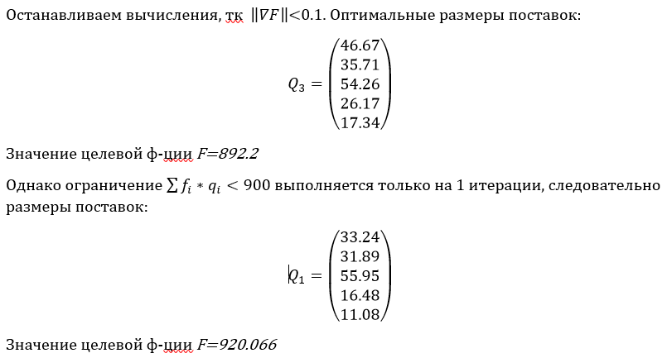
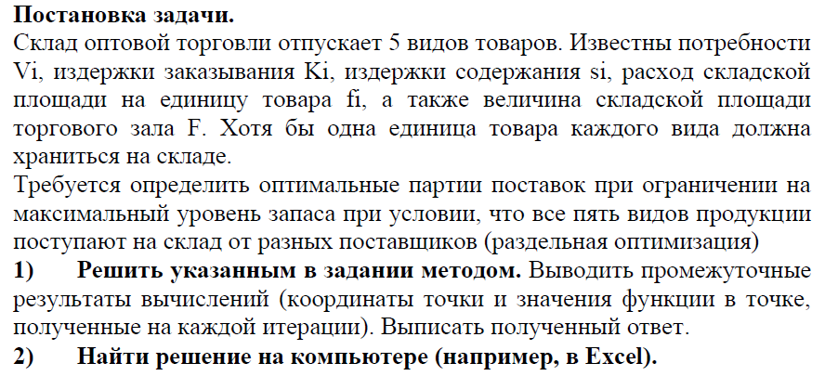

 |  |  |  |  |  |  |  |  | i | Vi | Ki | Si | f | qi | Ki*Vi/qi | Si*qi | fi*qi | 0,5*Si*qi | Ki*Vi/qi+0,5*Si*qi
 |  |  |  |  |  |  |  |  | 1 | 900 | 5 | 4 | 8 | 47.434164903 | 94.868329805 | 189.73665961 | 379.47331922 | 94.868329805 | 189.73665961
 |  |  |  |  |  |  |  |  | 2 | 400 | 10 | 7 | 5 | 33.806170189 | 118.32159566 | 236.64319132 | 169.03085095 | 118.32159566 | 236.64319132
 |  |  |  |  |  |  |  |  | 3 | 800 | 11 | 6 | 6 | 54.160256031 | 162.48076809 | 324.96153619 | 324.96153619 | 162.48076809 | 324.96153619
 |  |  |  |  |  |  |  |  | 4 | 200 | 7 | 4 | 3 | 26.457513111 | 52.915026221 | 105.83005244 | 79.372539332 | 52.915026221 | 105.83005244
 |  |  |  |  |  |  |  |  | 5 | 150 | 2 | 2 | 3 | 17.320508076 | 17.320508076 | 34.641016151 | 51.961524227 | 17.320508076 | 34.641016151
 |  |  |  |  |  |  |  |  | F | 900 |  |  |  |  | 445.90622786 | 891.81245571 | 1004.7997699
$$\sum_{i=1}^{5}{f_{i}{∗q}_{i}=1004,8}>900$$
Т.е. складских помещений не хватает.
Издержки: 669,6128
 |  |  |  |  |  |  |  |  | L | 891.81245571

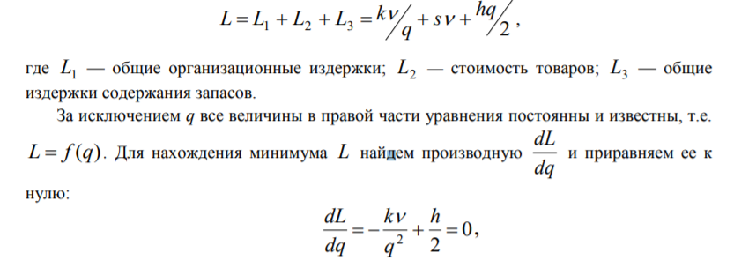

 |  |  |  |  |  |  |  |  | i | Vi | Ki | Si | f | qi | Ki*Vi/qi | Si*qi | fi*qi | 0,5*Si*qi | Ki*Vi/qi+0,5*Si*qi
 |  |  |  |  |  |  |  |  | 1 | 900 | 5 | 4 | 8 | 40.402338381 | 111.37969188 | 161.60935352 | 323.21870704 | 80.804676761 | 192.18436864
 |  |  |  |  |  |  |  |  | 2 | 400 | 10 | 7 | 5 | 31.730058081 | 126.06343139 | 222.11040656 | 158.6502904 | 111.05520328 | 237.11863468
 |  |  |  |  |  |  |  |  | 3 | 800 | 11 | 6 | 6 | 49.665539349 | 177.18522975 | 297.99323609 | 297.99323609 | 148.99661805 | 326.18184779
 |  |  |  |  |  |  |  |  | 4 | 200 | 7 | 4 | 3 | 24.759235319 | 56.544557293 | 99.036941274 | 74.277705956 | 49.518470637 | 106.06302793
 |  |  |  |  |  |  |  |  | 5 | 150 | 2 | 2 | 3 | 15.286686835 | 19.624919595 | 30.573373669 | 45.860060504 | 15.286686835 | 34.911606429
 |  |  |  |  |  |  |  |  |  |  |  |  |  |  | 490.79782991 | 811.32331112 | 900
$$F\left(q\right)=f_{1}+f_{2}+f_{3}+f_{4}+f_{5}, где f_{i}=\frac{K_{i}V_{i}}{q_{i}}+\frac{S_{i}q_{i}}{2}$$
$$F=\frac{4500}{q_{1}}+2q_{1}+\frac{4000}{q_{2}}+3,5q_{2}+\frac{8800}{q_{3}}+3q_{3}+\frac{1400}{q_{4}}+2q_{4}+\frac{300}{q_{5}}+q_{5}$$
 |  |  |  |  |  |  |  |  | L | 896.45948547

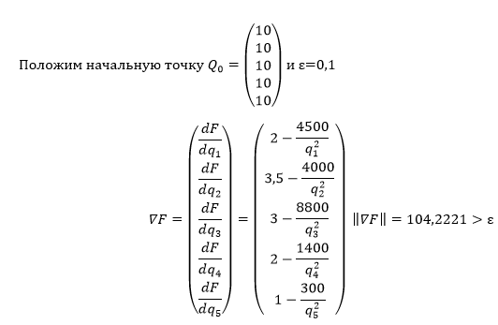

 |  |  |  |  |  | 2015

 | 10 | 10 | 10 | 10 | 10
 | -43 | -40.5 | -85 | -12 | -2
 | 104.22211857
 | 0.41258036767 | 0.38859313699 | 0.81556584306 | 0.11513870726 | 0.019189784543
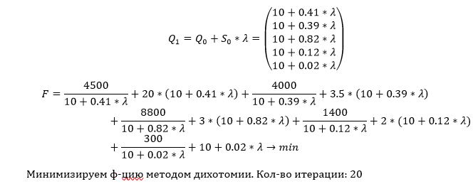

Итерация | λ1 | λ2 | f1 |  | f2 | a | b
0 |  |  |  |  |  | 0 | 900
1 | 449.95 | 450.05 | 2418.1223223 | <= | 2418.5901385 | 0 | 450.05
2 | 224.975 | 225.075 | 1403.4464012 | <= | 1403.866144 | 0 | 225.075
3 | 112.4875 | 112.5875 | 990.50677114 | <= | 990.77901175 | 0 | 112.5875
4 | 56.24375 | 56.34375 | 920.19270345 | <= | 920.06606591 | 0 | 56.34375
5 | 28.121875 | 28.221875 | 1053.1266196 | > | 1052.1063488 | 28.121875 | 56.34375
6 | 42.1828125 | 42.2828125 | 956.85471862 | > | 956.43192518 | 42.1828125 | 56.34375
7 | 49.21328125 | 49.31328125 | 933.36195879 | > | 933.10971045 | 49.21328125 | 56.34375
8 | 52.728515625 | 52.828515625 | 925.67379244 | > | 925.48887581 | 52.728515625 | 56.34375
9 | 54.486132813 | 54.586132812 | 922.67679812 | > | 922.52204493 | 54.486132813 | 56.34375
10 | 55.364941406 | 55.464941406 | 921.37286647 | > | 921.23241503 | 55.364941406 | 56.34375
11 | 55.804345703 | 55.904345703 | 920.76758095 | > | 920.63409601 | 55.804345703 | 56.34375
12 | 56.024047852 | 56.124047852 | 920.47637389 | > | 920.34632737 | 56.024047852 | 56.34375
13 | 56.133898926 | 56.233898926 | 920.33360064 | > | 920.20526227 | 56.133898926 | 56.34375
14 | 56.188824463 | 56.288824463 | 920.26291804 | > | 920.135431 | 56.188824463 | 56.34375
15 | 56.216287231 | 56.316287231 | 920.22775231 | > | 920.10069024 | 56.216287231 | 56.34375
16 | 56.230018616 | 56.330018616 | 920.21021328 | > | 920.08336353 | 56.230018616 | 56.34375
17 | 56.236884308 | 56.336884308 | 920.20145471 | > | 920.07471109 | 56.236884308 | 56.34375
18 | 56.240317154 | 56.340317154 | 920.19707817 | > | 920.07038759 | 56.240317154 | 56.34375
19 | 56.242033577 | 56.342033577 | 920.19489058 | > | 920.06822653 | 56.242033577 | 56.34375
20 | 56.242891788 | 56.342891788 | 920.19379696 | > | 920.06714616 | 56.242891788 | 56.34375

56.242891788 | 56.34375 | 56.342891788 | 56.342033577 | 56.336884308 | 56.330018616
920.19379696 | 920.06606591 | 920.06714616 | 920.06822653 | 920.07471109 | 920.08336353 | 920.06606591

 | 33.246325091 | 31.894794562 | 55.95203797 | 16.487346537 | 11.081224423
 | -2.0712260747 | -0.82526835863 | 0.18906467848 | -3.1502285652 | -1.4431253707
 | 4.1247232171 | >ε
 | 0.5021491057 | 0.20007848168 | -0.045836937057 | 0.7637430197 | 0.34987205073

fi | 8 | 5 | 6 | 3 | 3

 | 843.86251423

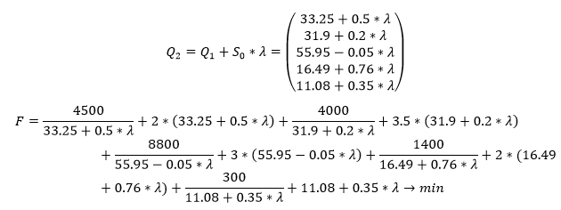

Итерация | λ1 | λ2 | f1 |  | f2 | a | b
0 |  |  |  |  |  | 0 | 900
1 | 449.95 | 450.05 | 2244.787643 | <= | 2245.1545 | 0 | 450.05
2 | 224.975 | 225.075 | 1451.3209471 | <= | 1451.6563 | 0 | 225.075
3 | 112.4875 | 112.5875 | 1094.0301271 | <= | 1094.3208 | 0 | 112.5875
4 | 56.24375 | 56.34375 | 947.830929 | <= | 948.0455 | 0 | 56.34375
5 | 28.121875 | 28.221875 | 900.7097116 | <= | 900.8123 | 0 | 28.221875
6 | 14.0609375 | 14.1609375 | 894.6386197 | > | 894.6062 | 14.0609375 | 28.221875
7 | 21.09140625 | 21.19140625 | 895.3385559 | <= | 895.3864 | 14.0609375 | 21.19140625
8 | 17.576171875 | 17.676171875 | 894.28473338 | <= | 894.2967 | 14.0609375 | 17.676171875
9 | 15.818554688 | 15.918554688 | 894.26647665 | > | 894.2574 | 15.818554688 | 17.676171875
10 | 16.697363281 | 16.797363281 | 894.22945101 | <= | 894.2312 | 15.818554688 | 16.797363281
11 | 16.257958984 | 16.357958984 | 894.23611146 | > | 894.2325 | 15.818554688 | 16.357958984
12 | 16.038256836 | 16.138256836 | 894.24829032 | > | 894.2420 | 15.818554688 | 16.138256836
13 | 15.928405762 | 16.028405762 | 894.25662739 | > | 894.2490 | 15.818554688 | 16.028405762
14 | 15.873480225 | 15.973480225 | 894.26136234 | > | 894.2530 | 15.818554688 | 15.973480225
15 | 15.846017456 | 15.946017456 | 894.263872 | > | 894.2552 | 15.818554688 | 15.946017456
16 | 15.832286072 | 15.932286072 | 894.26516244 | > | 894.2563 | 15.818554688 | 15.932286072
17 | 15.82542038 | 15.92542038 | 894.26581657 | > | 894.2569 | 15.818554688 | 15.92542038
18 | 15.821987534 | 15.921987534 | 894.26614587 | > | 894.2572 | 15.818554688 | 15.921987534
19 | 15.820271111 | 15.920271111 | 894.26631108 | > | 894.2573 | 15.818554688 | 15.920271111
20 | 15.819412899 | 15.919412899 | 894.26639382 | > | 894.2574 | 15.818554688 | 15.919412899

15.818554688 | 15.919412899 | 15.819412899 | 15.820271111 | 15.8220 | 15.82542038 | 15.832286072 | 15.846 | 15.873480225
894.26647665 | 894.25737672 | 894.26639382 | 894.26631108 | 894.26614587 | 894.26581657 | 894.26516244 | 894.263872 | 894.26136234 | 894.25737672

 | 41.240244041 | 35.079926524 | 55.222340843 | 28.645687016 | 16.65098206
 | -0.645879495 | -0.075488012938 | 0.11428758573 | 0.29388009167 | -0.082035598028
 | 0.7273346974 | >ε
 | 0.88800863937 | 0.1037871742 | -0.15713204132 | -0.40405069733 | 0.11278933663

fi | 8 | 5 | 6 | 3 | 3

 | 972.54563724

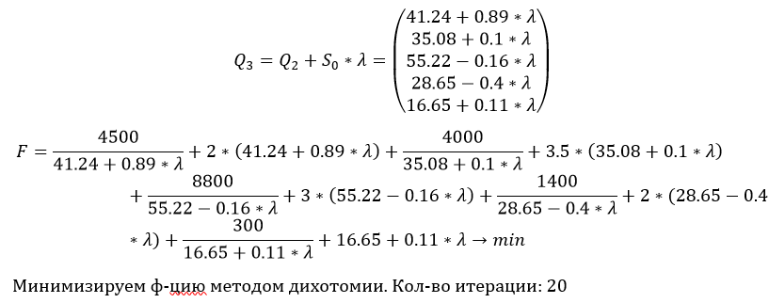

Итерация | λ1 | λ2 | f1 |  | f2 | a | b
0 |  |  |  |  |  | 0 | 900
1 | 449.95 | 450.05 | 368.40192071 | <= | 369.06909266 | 0 | 450.05
2 | 224.975 | 225.075 | 1178.296021 | <= | 1178.7373641 | 0 | 225.075
3 | 112.4875 | 112.5875 | 832.99935319 | <= | 833.35159098 | 0 | 112.5875
4 | 56.24375 | 56.34375 | 1085.9150703 | <= | 1087.6223742 | 0 | 56.34375
5 | 28.121875 | 28.221875 | 914.80455382 | <= | 915.01684491 | 0 | 28.221875
6 | 14.0609375 | 14.1609375 | 895.18509914 | <= | 895.25956359 | 0 | 14.1609375
7 | 7.03046875 | 7.13046875 | 892.23882725 | <= | 892.24801195 | 0 | 7.13046875
8 | 3.515234375 | 3.615234375 | 892.56509205 | > | 892.53773756 | 3.515234375 | 7.13046875
9 | 5.2728515625 | 5.3728515625 | 892.24132009 | > | 892.23272013 | 5.2728515625 | 7.13046875
10 | 6.1516601563 | 6.2516601562 | 892.20095564 | <= | 892.20135594 | 5.2728515625 | 6.2516601562
11 | 5.7122558594 | 5.8122558594 | 892.21123726 | > | 892.20716602 | 5.7122558594 | 6.2516601562
12 | 5.9319580078 | 6.0319580078 | 892.20363699 | > | 892.20180846 | 5.9319580078 | 6.2516601562
13 | 6.041809082 | 6.141809082 | 892.20168336 | > | 892.20097096 | 6.041809082 | 6.2516601562
14 | 6.0967346191 | 6.1967346191 | 892.2011665 | > | 892.20101087 | 6.0967346191 | 6.2516601562
15 | 6.1241973877 | 6.2241973877 | 892.20102285 | <= | 892.20114529 | 6.0967346191 | 6.2241973877
16 | 6.1104660034 | 6.2104660034 | 892.20108511 | > | 892.20106855 | 6.1104660034 | 6.2241973877
17 | 6.1173316956 | 6.2173316956 | 892.20105159 | <= | 892.20110454 | 6.1104660034 | 6.2173316956
18 | 6.1138988495 | 6.2138988495 | 892.20106775 | <= | 892.20108595 | 6.1104660034 | 6.2138988495
19 | 6.1121824265 | 6.2121824265 | 892.20107628 | <= | 892.2010771 | 6.1104660034 | 6.2121824265
20 | 6.1113242149 | 6.2113242149 | 892.20108066 | > | 892.20107279 | 6.1113242149 | 6.2121824265

6.1113242149 | 6.2121824265 | 6.2113242149 | 6.1121824265 | 6.1138988495 | 6.1173316956
892.20108066 | 892.2010771 | 892.20107279 | 892.20107628 | 892.20106775 | 892.20105159 | 892.20105159

 | 46.672487437 | 35.714827094 | 54.261112026 | 26.173974879 | 17.340951844
 | -0.065811157974 | 0.050504580152 | 0.011141931307 | -0.043566022192 | 0.0023564701282
 | 0.094390227272 | <ε

fi | 8 | 5 | 6 | 3 | 3

 | 1008.0654873

Ответы на вопросы
Задание 1
1) К активным методам поиска мимнимума
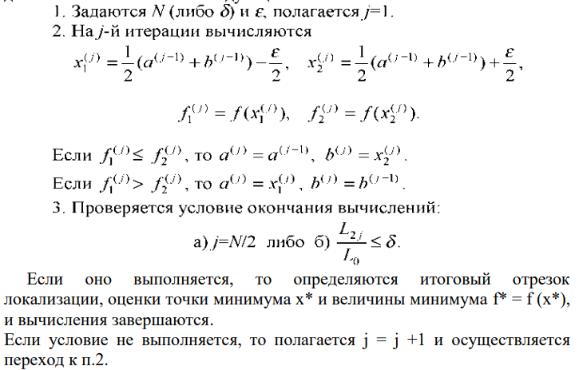 2)

3) К активным методам поиска мимнимума

4)

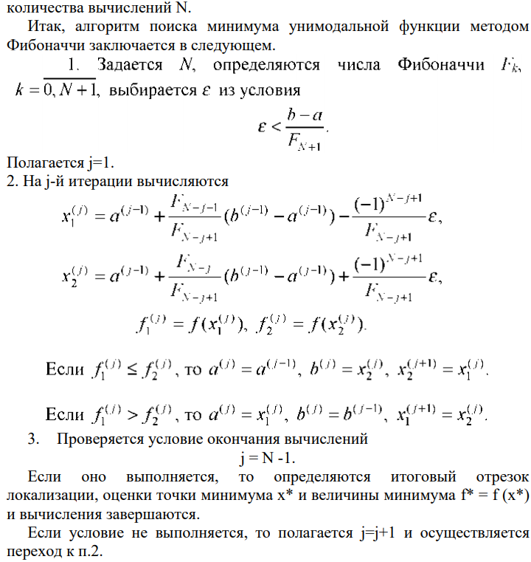

5)
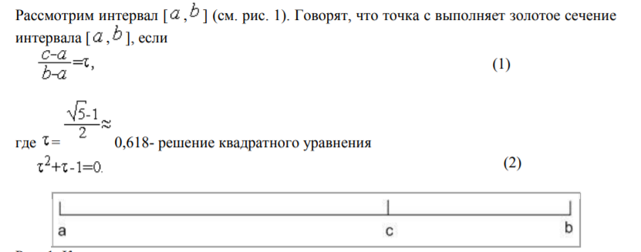

6)
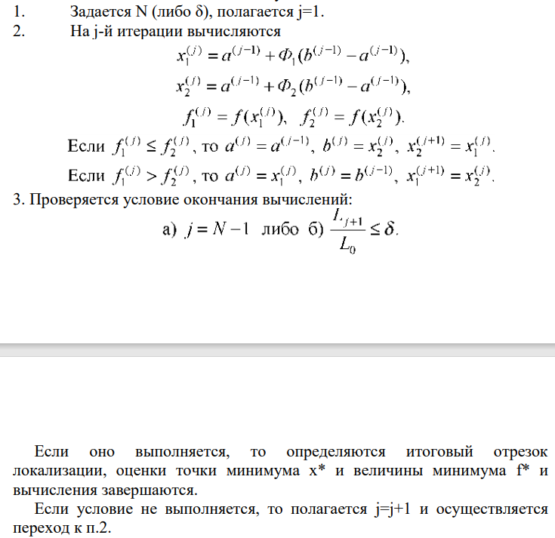

7)
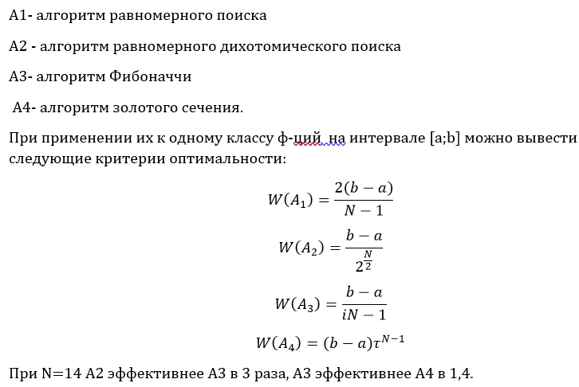

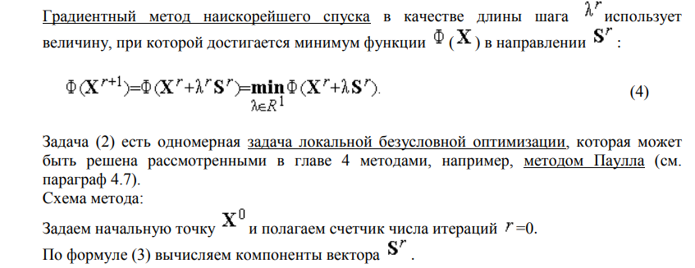

Задание 2
1)Необходимо найти стационарные и критические точки, т.е найти производную первого порядка целевой ф-ции и приравнять 0. Далее найти значение ф-ции в этих точках и выбрать выбрать наименьшее значение из полученных

2)с ограничениями типа неравенств 2) с ограничениями типа неравенств ограничениями типа неравенств

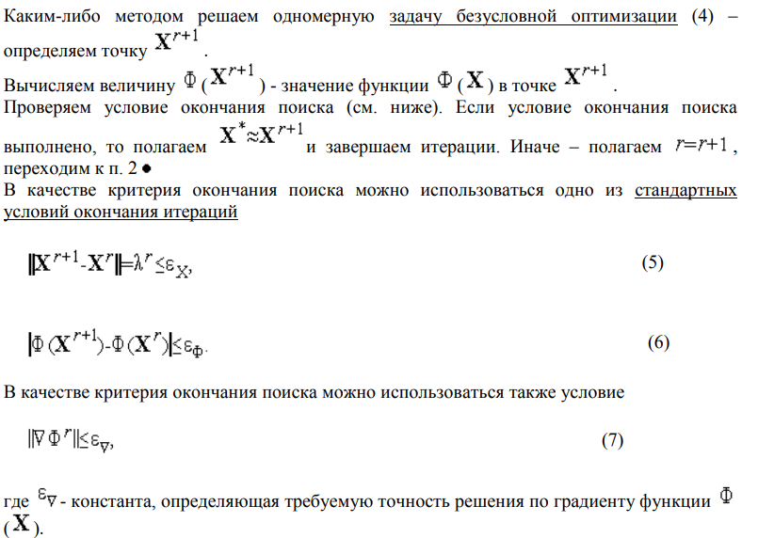

для общей задачи
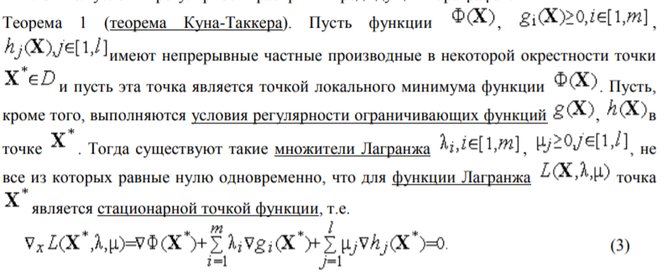

3)
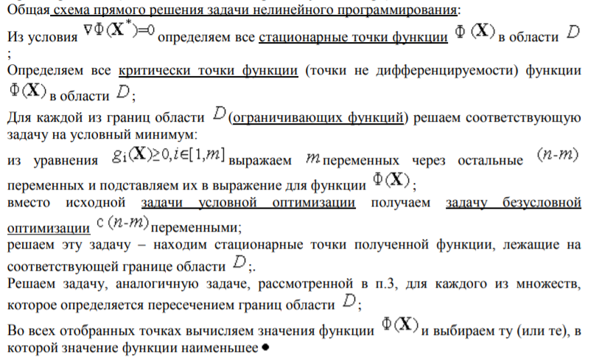

4)
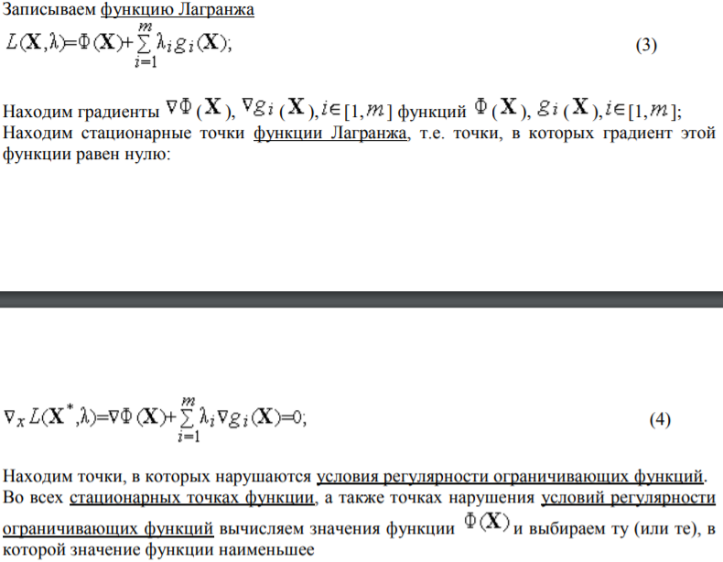

5)
v интенсивность спроса
k организацион ные издержки
h Издержки содержания запасов

6) Использовать отимальный пазмер партии во всех вычислениях. Если видов товаров несколько, для каждого найти хар-ки работы склада отдельно, а после суммировать их

